Feuil1
 | GEONET PAF

Heures Supplémentaire |  | 17:24:00 | 30:16:00
Crédits Fériés |  | 22:16:00
Congés Annuels |  | 18 | 18
Compte Épargne Temps |  | 7 | 7
Repos Pénibilité Spécifique |  | 109:24:00 | 225:12:00

T | J |  | 1 j
11:08:00 | 00:00 |  | 11:08:00
22:16:00 | 00:00
33:24:00 | 00:00
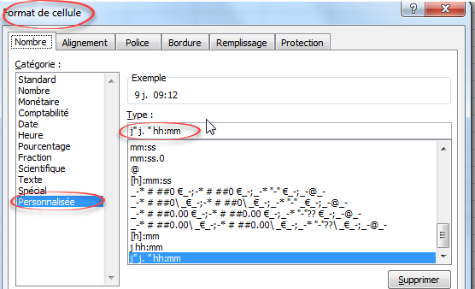
109:24:00 | 09:12

40:30:00 | 07:06

